Formulario
Módulo Excel Intermedio - Profundización
Funciones CONSTAR.SI y SUMAR.SI versus las TABLAS y GRÁFICAS DINÁMICAS para el análisis de encuestas.

 | Actividad
Con base en las explicaciones del video, desarrolle las siguientes actividades para cada ítem de la parte inferior:
ÍTEM 1: Corrija los nombres de los encabezados Columna 1, Columna 2, Columna 3 y Columna 4, formule la celda C10 para evitar contradicciones y
valide las demás celdas de la misma fila 10, para sus posibles valores de Sí y No.
ÍTEM 2: Formule las celdas de fondo verde de las filas 27 y 34, usando los datos de la hoja DATA y las funciones adecuadas. Elabore gráficas similares a las de las imágenes.
ÍTEM 3: Con los datos de la hoja DATA, intente elaborar una TABLA DINÁMICA y la correspondiente GRÁFICA DINÁMICA para mostrar los PROMEDIO
DE EDADES por DEPORTE, similar a la tabla formulada de la fila 27. Tenga en cuenta que es posible que no se pueda graficar o que Excel arroje un error.

ÍTEM 1:
 | Consecutivo | Practica deporte? | Futbol | Ciclismo | Tenis | Otro | EDAD
 | 1 | Sí | No | Sí | No | No
ENCUESTA
1- ¿Practica algún deporte?
Sí ______
No______
2- Marque con una "X" los deportes que practica:
Futbol ____
Ciclismo ____
Tenis ____
Otro ____

 |  |  |  |  |  |  |  | Imágenes de las gráficas:
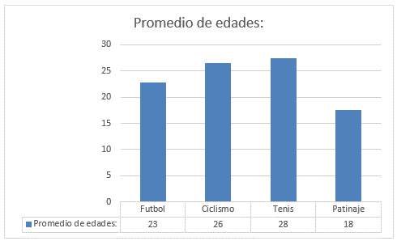

ÍTEM 2:
 |  |  | Futbol | Ciclismo | Tenis | Otro
 |  | Promedio de edades: | 23 | 26 | 28 | 18

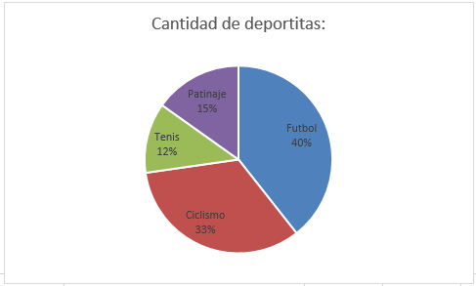

 |  |  | Futbol | Ciclismo | Tenis | Otro
 |  | Cantidad de deportitas: | 13 | 11 | 4 | 5

ÍTEM 3:

 | Etiquetas de fila | Promedio de Futbol | Promedio de Ciclismo | Promedio de Tenis | Promedio de Patinaje
 | No | #DIV/0! | #DIV/0! | #DIV/0! | #DIV/0!
 | Sí | #DIV/0! | #DIV/0! | #DIV/0! | #DIV/0!
 | Total general | #DIV/0! | #DIV/0! | #DIV/0! | #DIV/0!

